MySQL
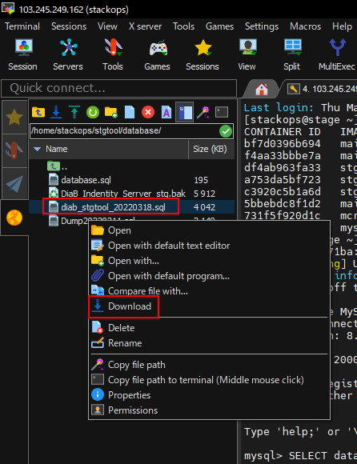
1/ | Setup MobaXterm
 | https://mobaxterm.mobatek.net/

2/ | Setup login user

 | ① | IP của server
 | ② | User
 | ③ | SSH port
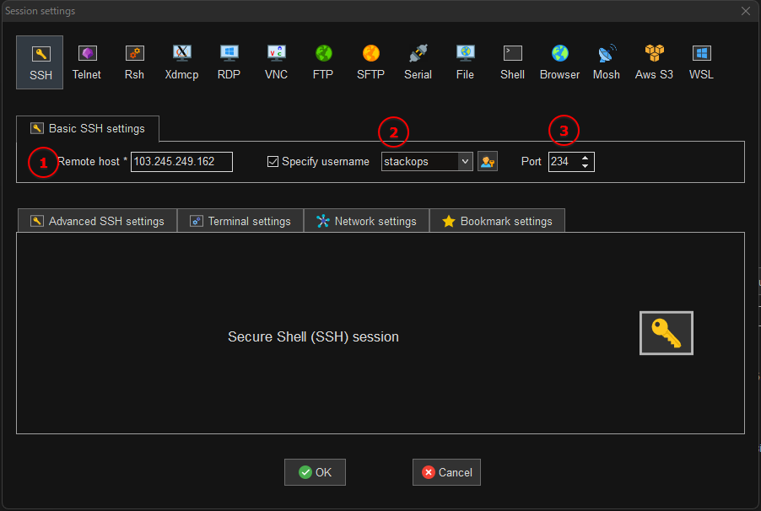

3/ Cấu trúc folder trên server
 | Lần này triển khai thêm 3 docker mới
 |  | api: cấu trúc thư mục api
 |  | is: là thư mục chưa services authentication
 |  | web: là web của tool
 | Ngoài ra sử dụng 2 con docker đang có là mysql và mssql

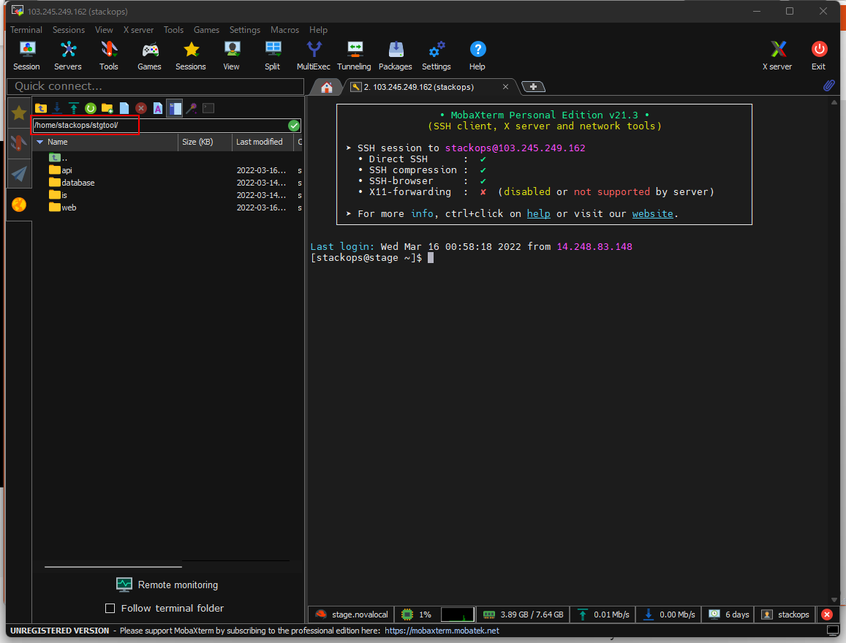

4/ | Xem list các docker đang chạy trên máy
 | docker container ls

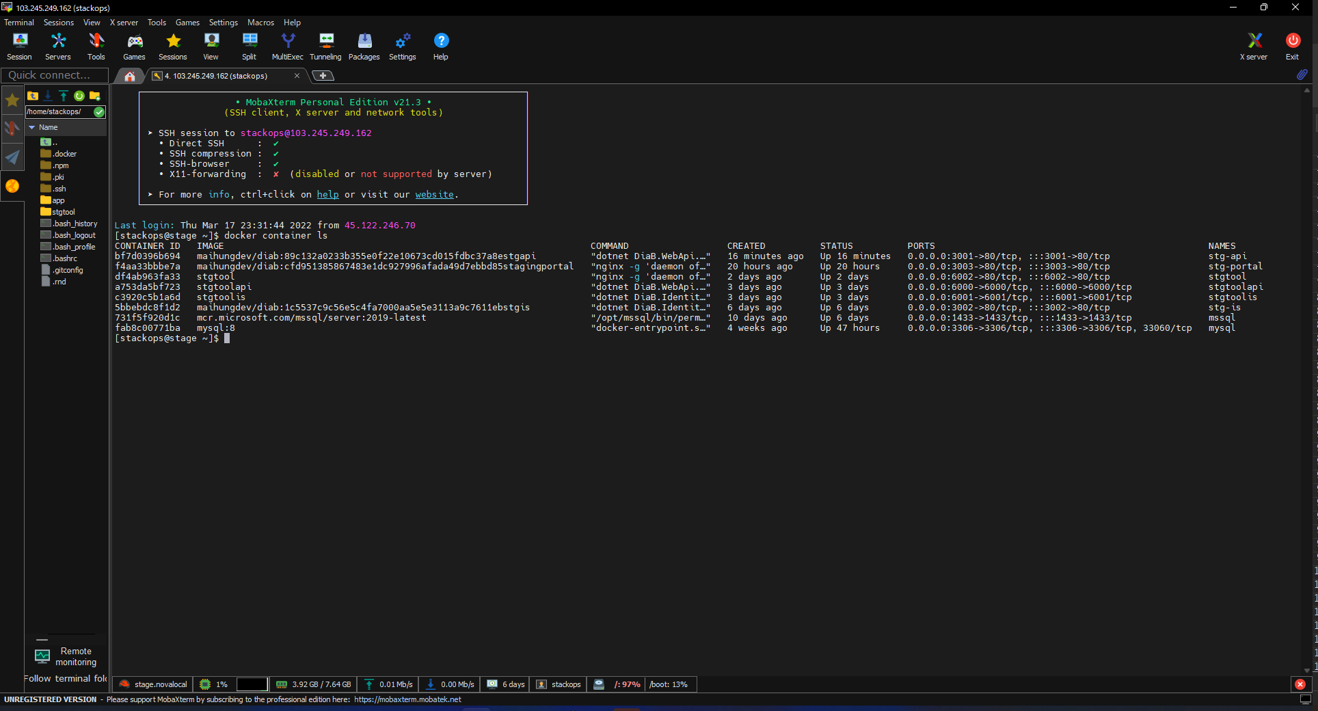

5/ | Access vào mysql và query data
 | ・Truy cập vào docker mysql
 |  | docker exec -it mysql bash
 | ・Login vào mysql của docker mysql và dùng database diab_stgtool
 |  | mysql -u root -p diab_stgtool
 | ・Check xem đang thao tác trên database nào
 |  | SELECT database();

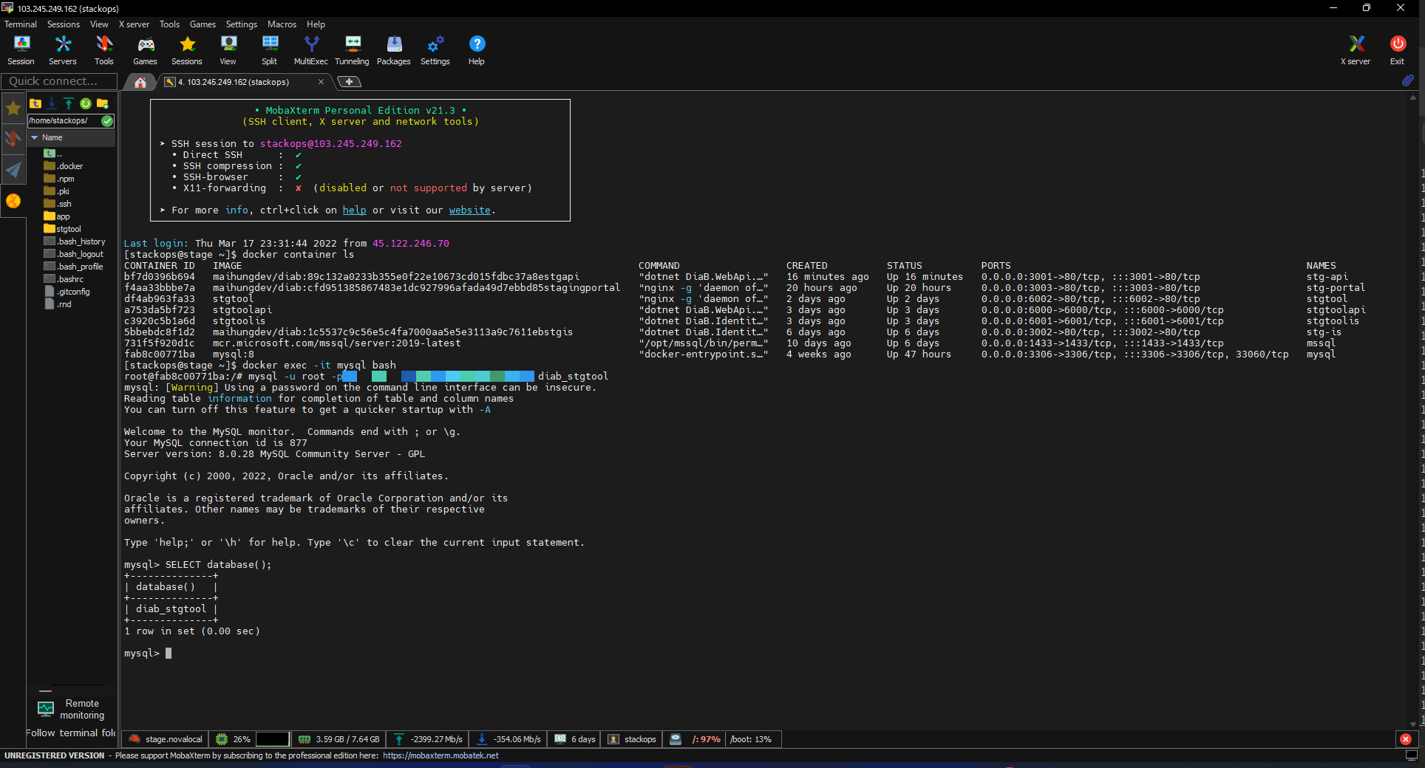

6/ | backup database
 | ・Chạy câu lệnh bên dưới để backup db vào file diab_stgtool _20220318.sql
 |  | mysqldump -u root -p diab_stgtool > diab_stgtool_20220318.sql

7/ | Copy DB từ docker về máy host
 | docker cp mysql:/diab_stgtool_20220318.sql /home/stackops/stgtool/database/

8/ | Download file từ host về máy local

Deploy
1/ | get build file from git
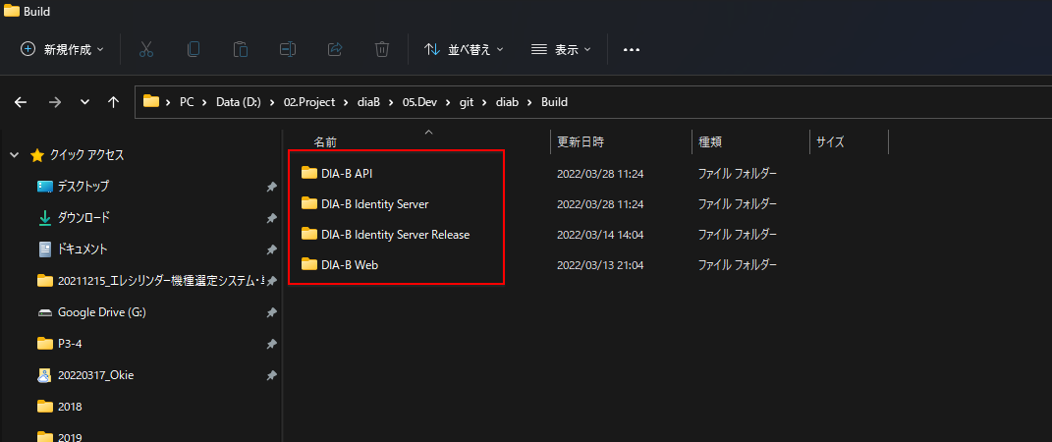

2/ | Create file zip file
 | 2.1/ API
 |  | Tạo file zip theo cách như bên dưới và đặt tên là publish.zip
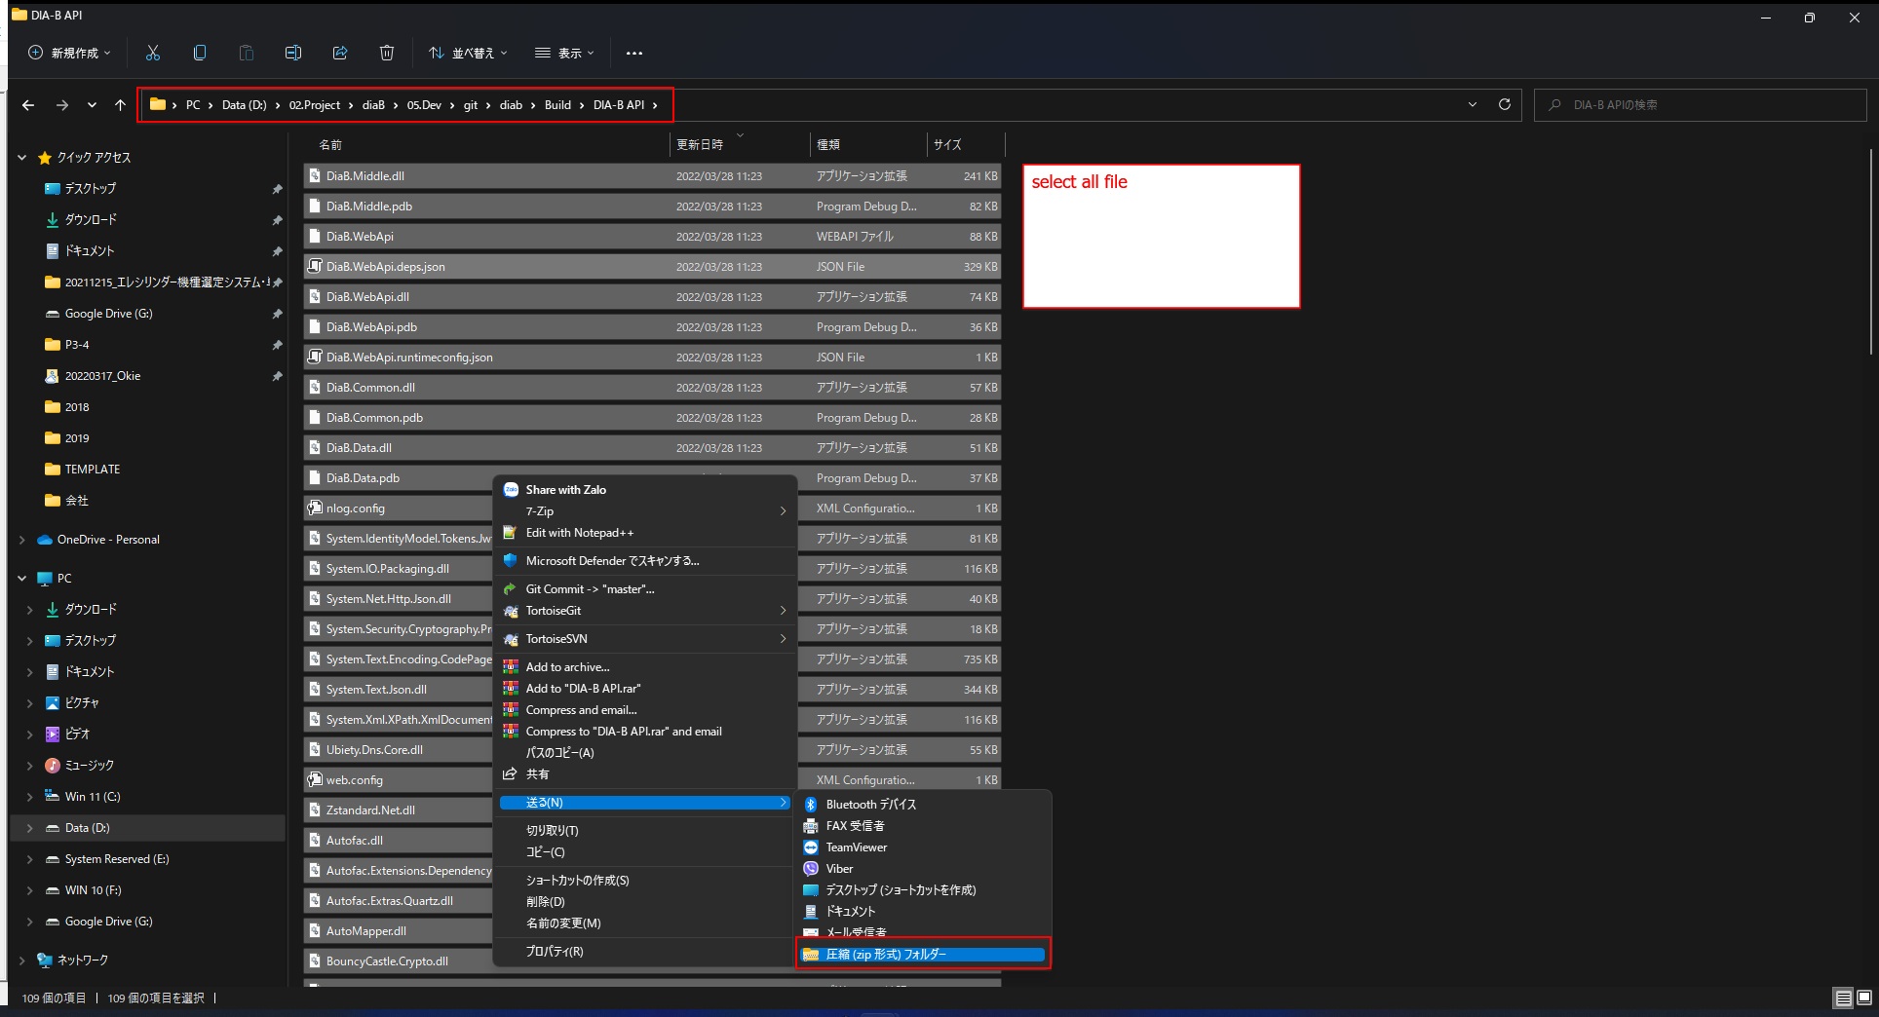

 | 2.2/ IS
 |  | Tạo file zip theo cách như bên dưới và đặt tên là publish.zip
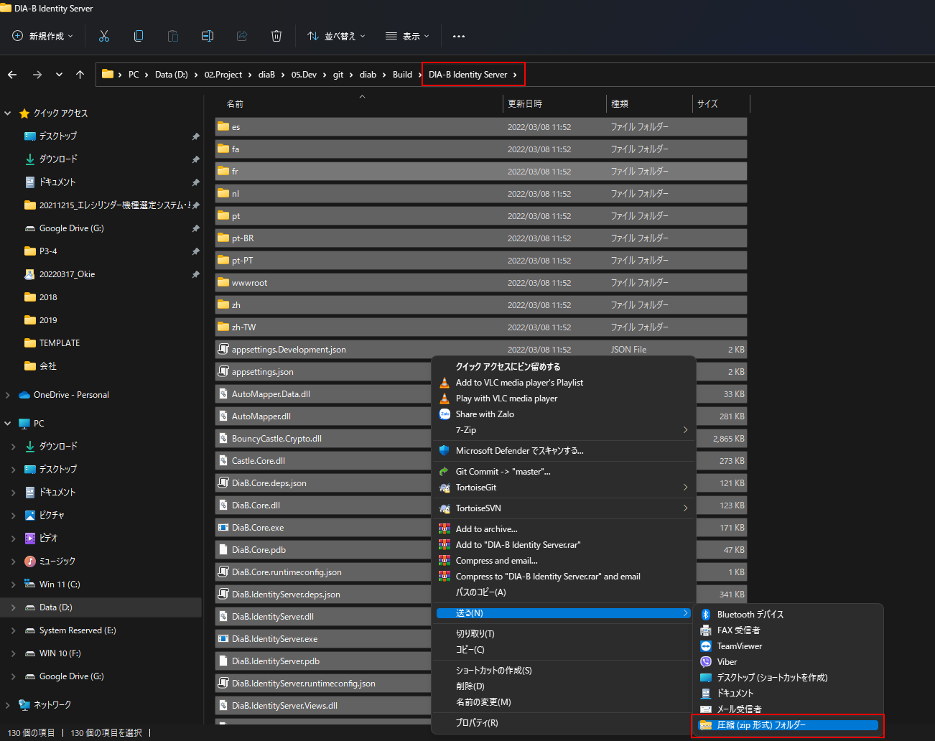

 | 2.3/ Web
 |  | Tạo file zip theo cách như bên dưới và đặt tên là dist.zip
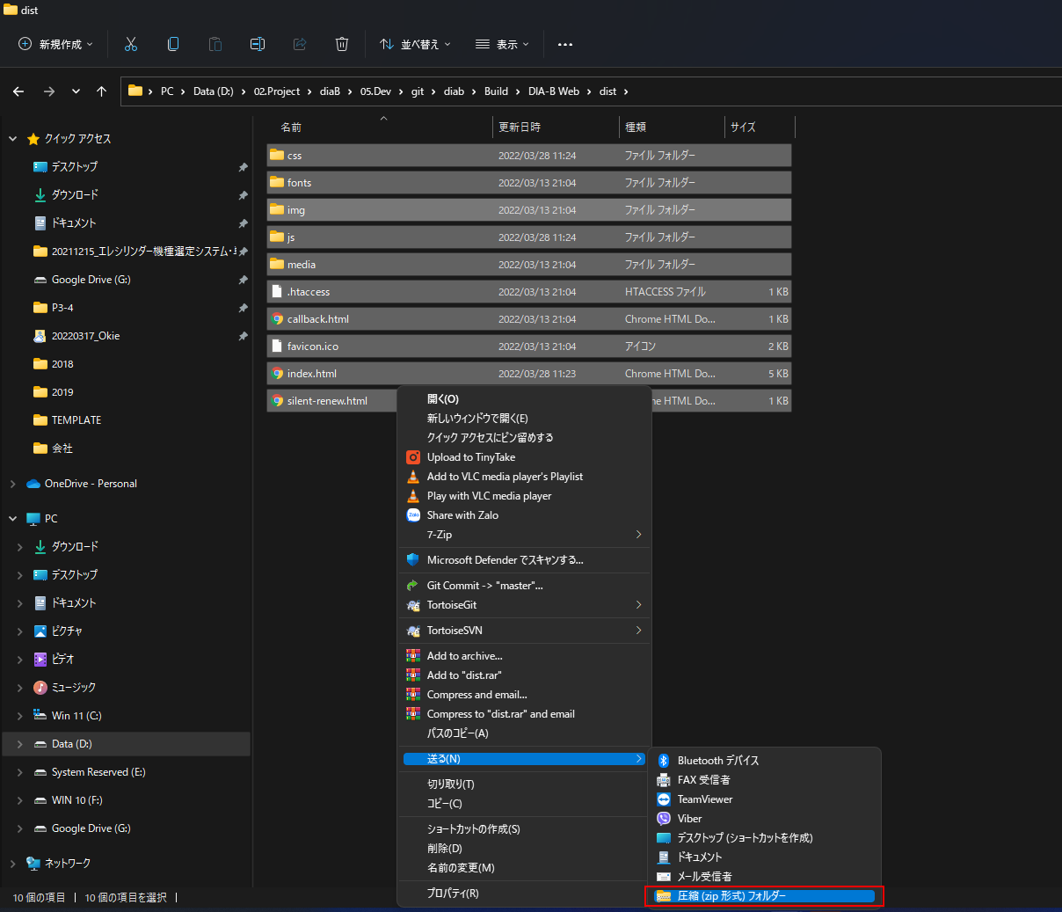

3/ | Deploy
 | ★IS: Copy zip file vào folder cd /home/stackops/stgtool/is/
 | cd /home/stackops/stgtool/is/
 | sh setup.sh
 | curl http://localhost:6001
 | docker logs --tail 50 --follow --timestamps stgtoolis

 | ★API: Copy zip file vào folder /home/stackops/stgtool/api/
 | cd /home/stackops/stgtool/api/
 | sh setup.sh
 | docker logs --tail 50 --follow --timestamps stgtoolapi
 | curl http://localhost:6000

 | ★Portal: Copy zip file vào folder /home/stackops/stgtool/web/
 | cd /home/stackops/stgtool/web/
 | sh setup.sh

4/ | Chạy file SQL vào DB MySQL
 | ----- Copy file to docker
 | docker cp /home/stackops/stgtool/database/20220326_data.sql mysql:/20220326_data.sql
 | docker exec -it mysql bash
 | mysql -uroot -p diab_stgtool < 20220326_data.sql;

